suite_de_teste
Nome do Tester: | Washington Luis Damacena Conceição
Data de Execução: | 2022-08-29
Aplicação: | https://www.saucedemo.com/
Horário de Início: | 22:00:00
Horário de Finalização: | 23:50:00
Pré-condição: | Windows 10 Pro 21H2 Chrome Versão 104.0.5112.102 (Versão oficial) 64 bits

# | SEÇÃO | AÇÃO | RESULTADO ESPERADO | RESULTADO OBTIDO | COMENTÁRIOS | BUG ID | EVIDÊNCIAS
1 | Login-1 | Entrar na URL 'https://www.saucedemo.com/' | O sistema exibe a homepage do SourceLabs | PASSOU | tentativa de login com usuário standard_user
 |  | Prrencher o campo 'Username' com um usuario valido | O campo 'Username' aparece preenchido | PASSOU
 |  | Preencher o campo 'Password' com valor valido | O campo 'Password' aparece preenchido, mas os caracteres aparecem mascarados, exibindo o '*' | PASSOU
 |  | Clicar no botao 'Login' | O sistema exibe a tela inicial de produtod da Swag Labs, com os principais produtos sendo exibidos na home | PASSOU
2 | Login-2 | Entrar na URL 'https://www.saucedemo.com/' | O sistema exibe a homepage do SourceLabs | PASSOU | tentativa de login com usuário locked_out_user
 |  | Prencher o campo 'Username' com um usuario bloqueado | O campo 'Username' aparece preenchido | PASSOU
 |  | Preencher o campo 'Password' com valor valido | O campo 'Password' aparece preenchido, mas os caracteres aparecem mascarados, exibindo o '*' | PASSOU
 |  | Clicar no botao 'Login' | A tela de login exibe um rosto triste e exibe a seguinte mennsagem: 'Sorry, this user has been locked out.' | BLOQUEADO | Ao inves de exibir o rosto triste, o sistema exibe a seguinte label: 'Epic sadface:' | 1 | 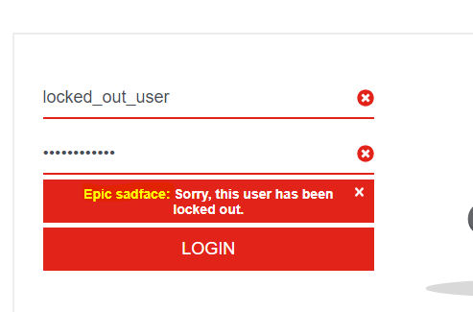
3 | Login-3 | Entrar na URL 'https://www.saucedemo.com/' | O sistema exibe a homepage do SourceLabs | PASSOU | tentativa de login com usuário problem_user
 |  | Prrencher o campo 'Username' com um usuario valido | O campo 'Username' aparece preenchido | PASSOU
 |  | Preencher o campo 'Password' com valor valido | O campo 'Password' aparece preenchido, mas os caracteres aparecem mascarados, exibindo o '*' | PASSOU
 |  | Clicar no botao 'Login' | O sistema exibe a tela inicial de produtod da Swag Labs, com os principais produtos sendo exibidos na home | PASSOU
4 | Homepage | Entrar na homepage | O site exibe imagens de cães invés de imagens dos produtos | FALHOU | Todas as imagens são trocadas por imagens de cães | 2
5 |  |  |  | NÃO EXECUTADO
 |  |  |  | NÃO EXECUTADO

